Sheet1
①検索サイトで「奈良県 障害理解 ＤＶＤ」を検索。「奈良県障害理解促進ＤＶＤ」を左クリック



②奈良県ＨＰ内の「シルコトカラ―奈良県障害理解チャンネル―」を左クリック
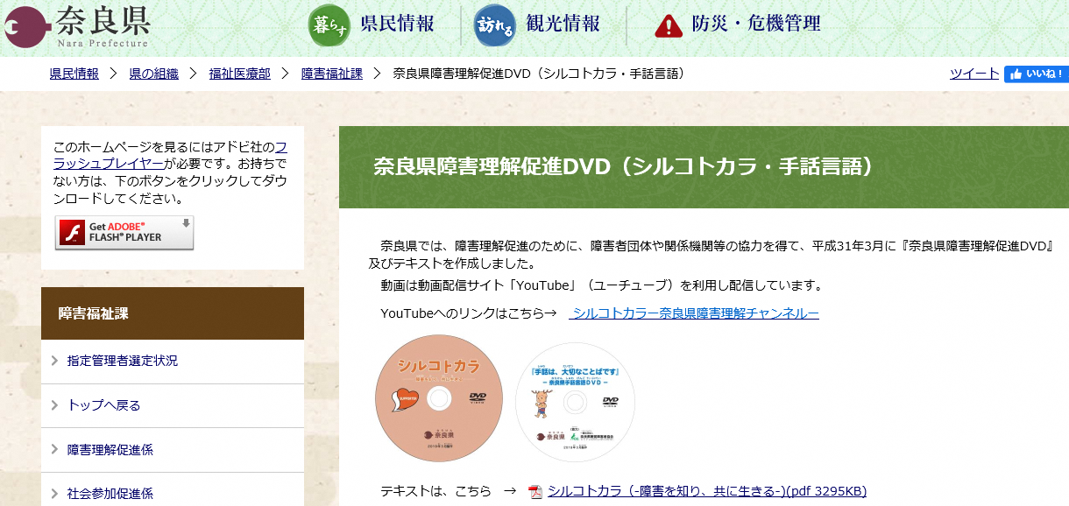

③ＹｏｕＴｕｂｅのページが表示されます
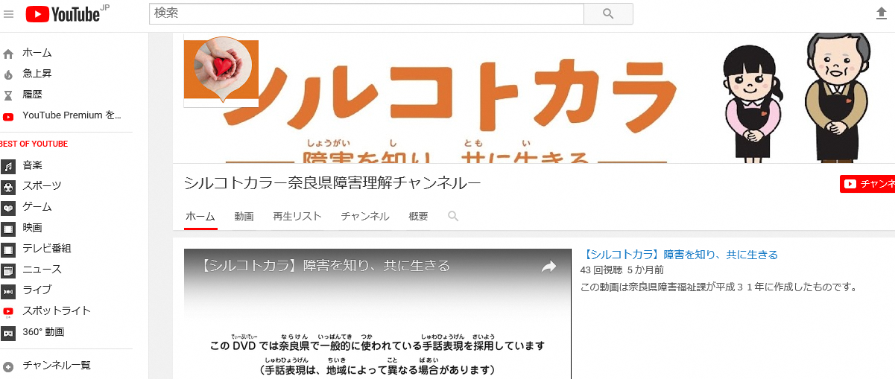

④ページ内の「作成した再生リスト」から「ＤＶＤ全編」を左クリック

⑤「▶すべて再生」を左クリック

